განმარტება
# | ვიზუალური ფოტომასალა | განმარტება
1 | 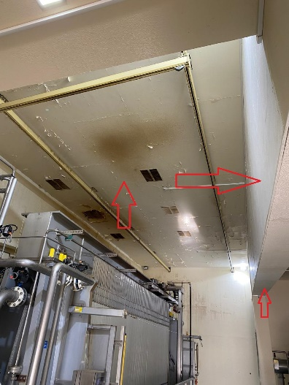 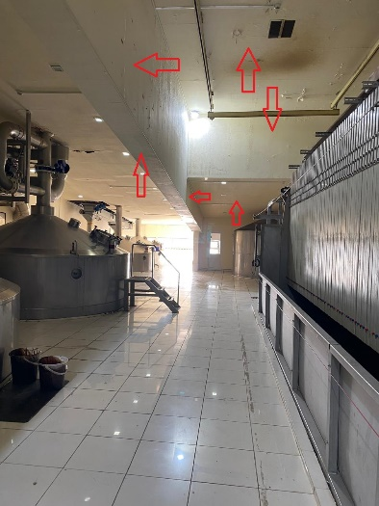 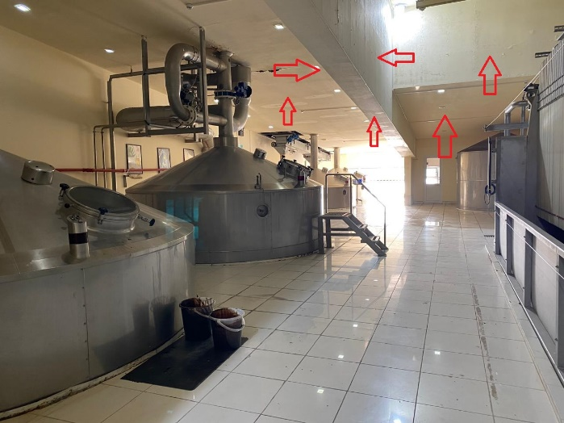 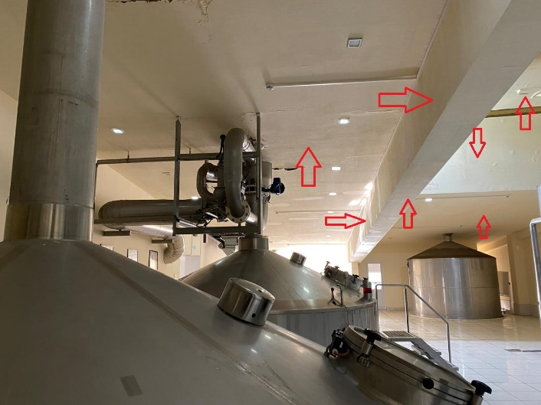 | ჭერის გასუფთავება არსებული ნალესისგან და დამუშავება მაღალხარისხოვანი თეთრი ფერის წყალემულსიური საღებავით (2 პირი) ჭერის სიმაღლეა 5.60 მ. ისრები მიუთითებს დასამუშავებელ ზედაპირებს. წარმოსადგენი იქნება საღებავის სერტიფიკატი და ლაბორატორიული შემოწმების აქტი
2 | 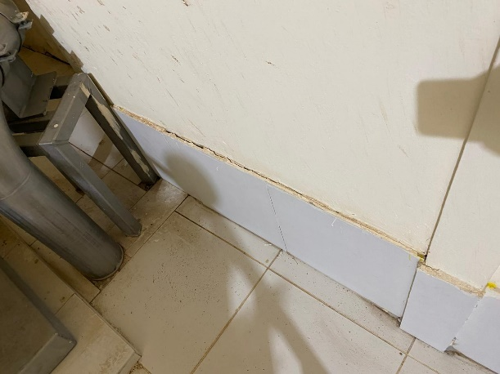 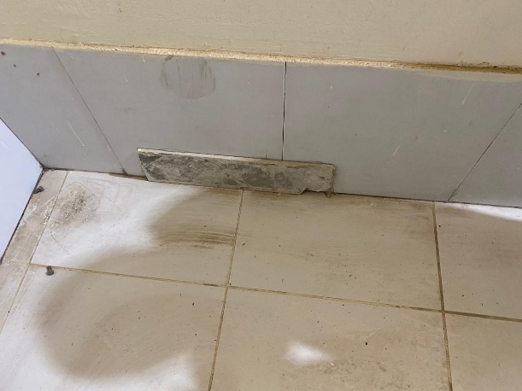 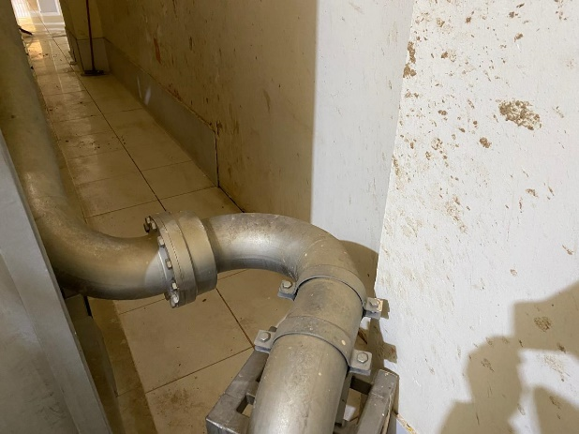 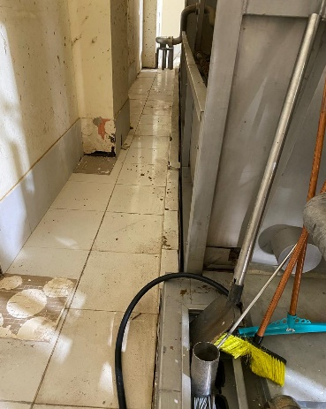 | სადემონტაჟო არსებული ფილები, იატაკიდან 40 სმ სიმაღლეზე. ძველი ნალესისგან გასუფთავება და ახალი კერამოგრანიტის (10მმ, თეთრი)ფილების მიკვრა.
3 | 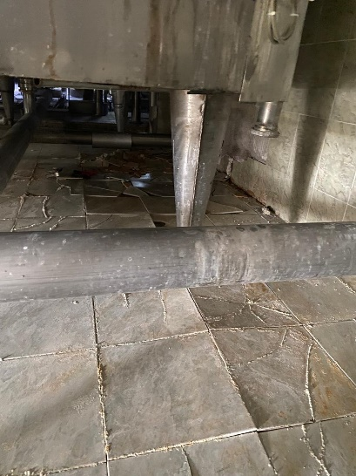 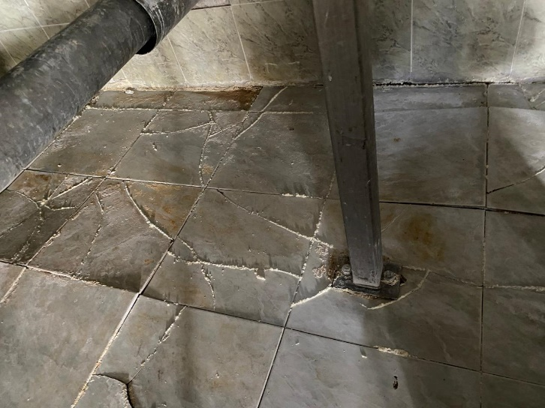 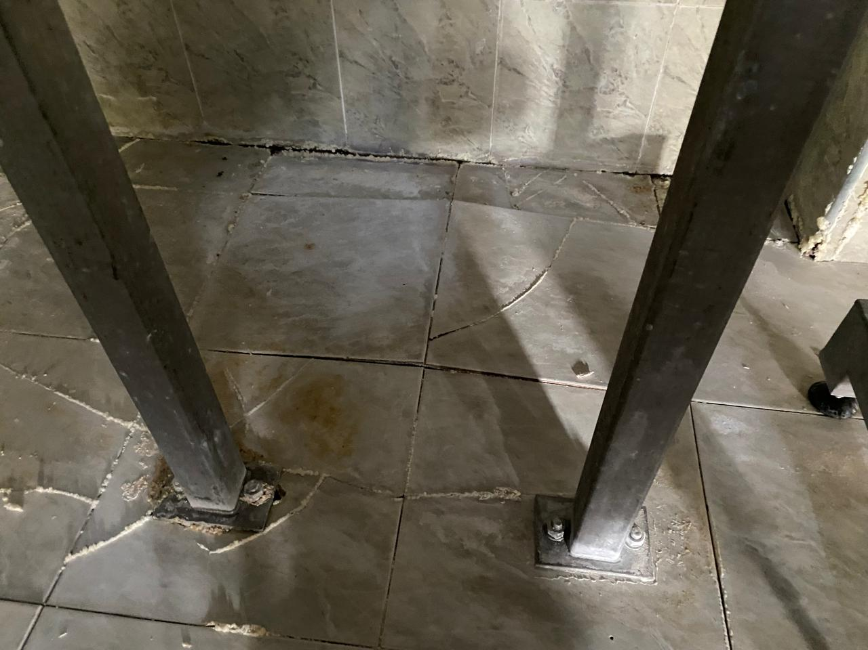 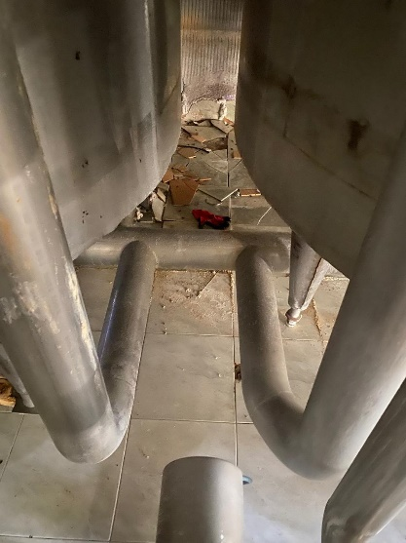 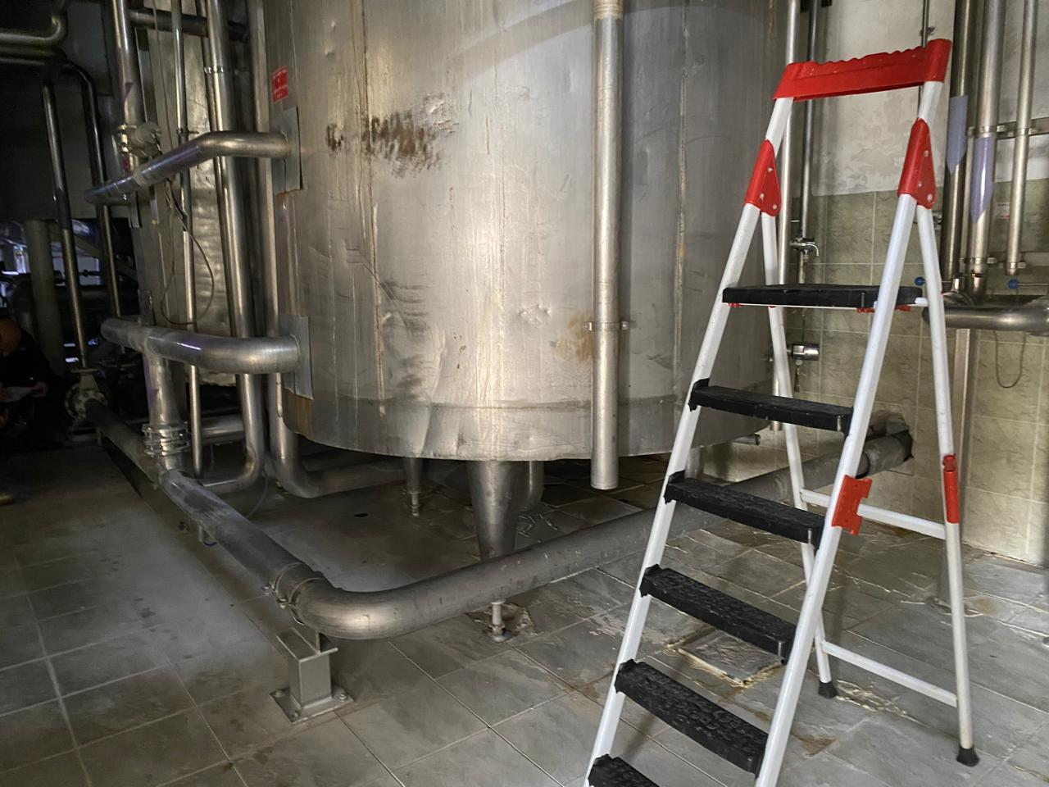 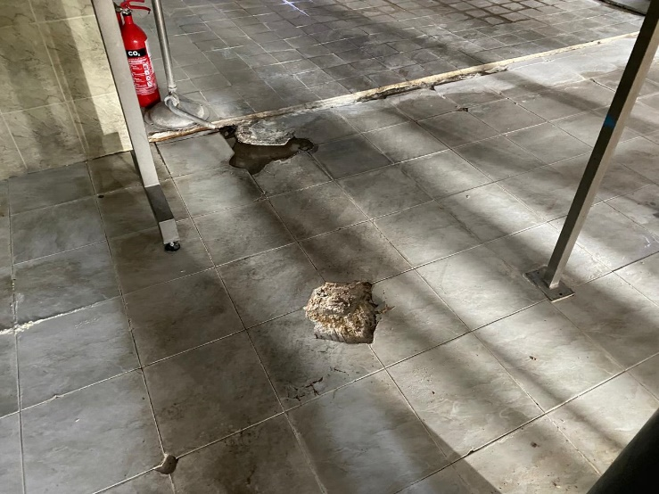 | არსებული ინდუსტრიული ფილების დემონტაჟი ცისტერნების ქვეშ. ქვეშსაგები მოჭიმვის გათვალისწინებით და ხელახლა მოწყობა ახალი მასალებით - არსებულის შესაბამისი (საჭიროებს სპეციფიურ შესრულებას, რადგან არ ხდება არსებული ცისტერნების დემონტაჟი)
4 | 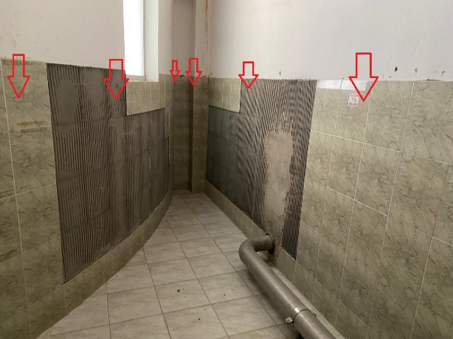 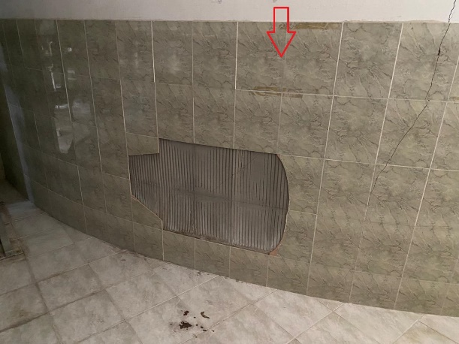 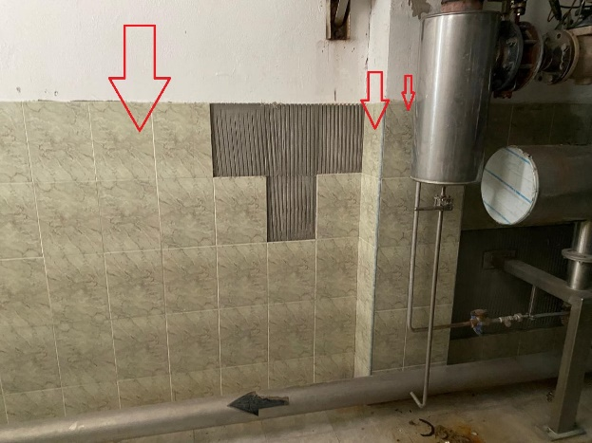 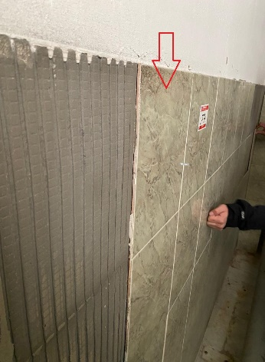 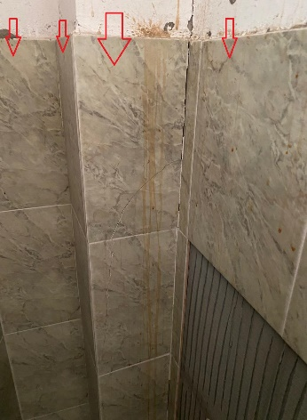 | სადემონტაჟო არსებული ფილები, იატაკიდან 152 სმ სიმაღლეზე. ძველი ნალესისგან გასუფთავება და ახალი კერამოგრანიტის (10მმ, თეთრი) ფილების გაკვრა.
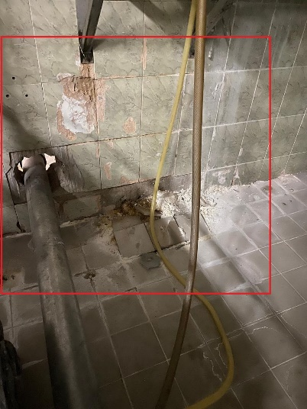 5
6 | 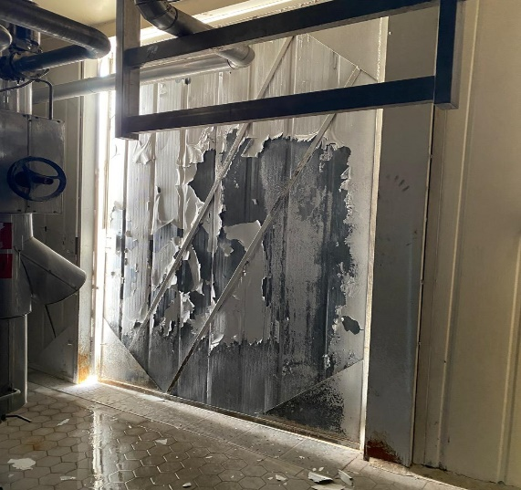 | ორფრთიანი ლითონის კარის 4.70X3.36 მ. გასუფთავება არსებული საღებავისგან, დაგრუნტვა-შეღებვა 2 პირი ლითონის თეთრი საღებავით (ორმხრივად). წარმოსადგენი იქნება საღებავის სერტიფიკატი და ლაბორატორიული შემოწმების აქტი
7 | 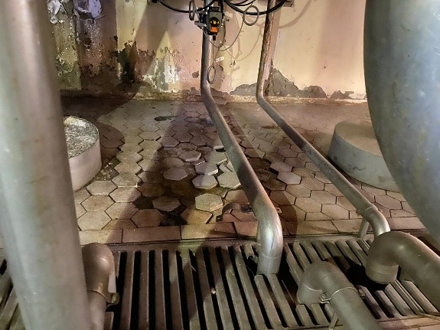 | "მეშტანკები"-ს ძირზე არგელიტის ფილების დემონტაჟი ქვეშსაგების გათვალისწინებით და ახლის მოწყობა
8 | 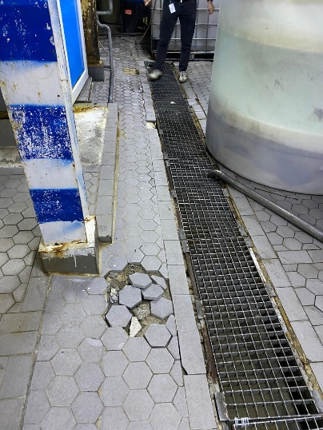 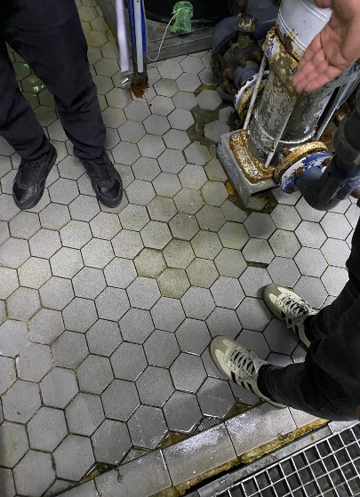 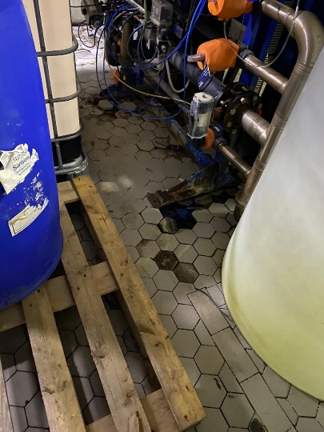 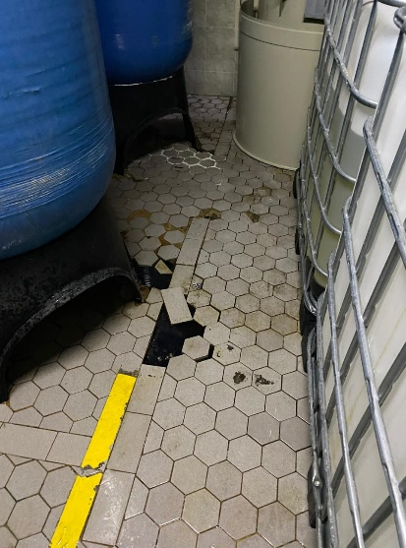 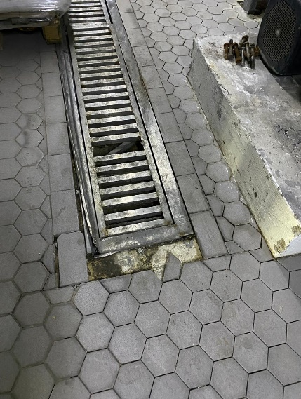 | წყლის განყოფილებაში, მარილის ავზის მიმდებარედ, ტრაპის გარშემო ძველი კ/გ (არგელიტის) ფილების დემონტაჟი ქვეშსაგების გათვალისწინებით და ახლის დაგება
9 | 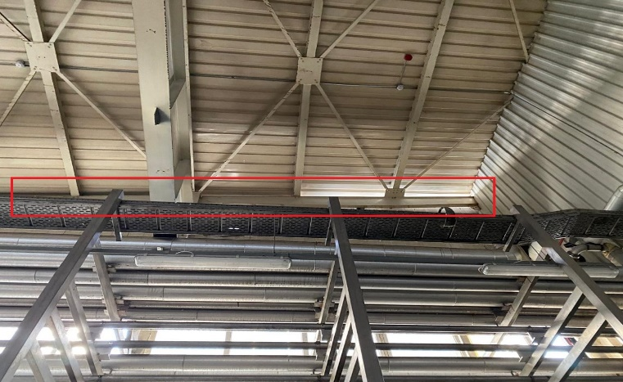 | შენობის კუთხის მოწყობა (მტრედების შემოღწევის ადგილას), საჭიროებს თუნუქის კარნიზს ფასადის მხრიდან)
10 | 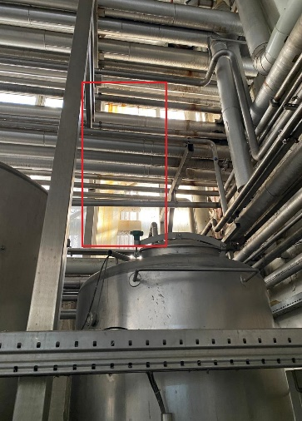 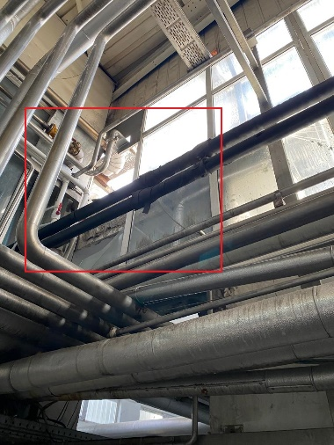 | გატეხილი მინიების შეცვლა 1.2X3.0 მ. (ზომები დაზუსტდეს ადგილზე)
11 11.1 | 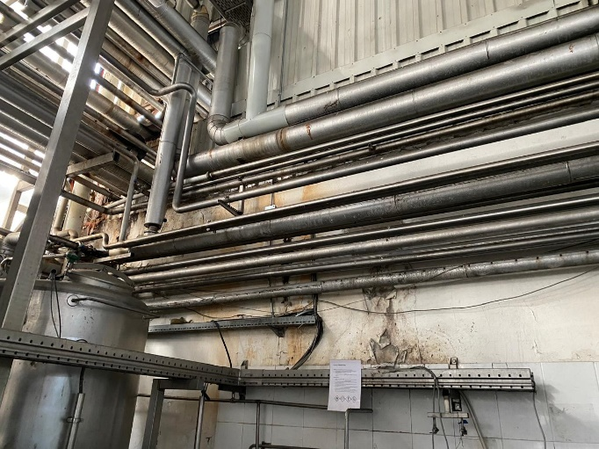 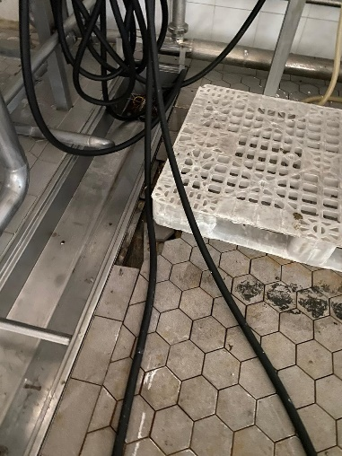 | მილგაყვანილობის უკან დაბინძურებული კედლის ჩამოფხეკა და დამუშავება-შეღებვა. შესაცვლელი არგელიტის ფილები 1 კვ.მ-ზე. საჭიროებს ქვეშსაგებთან ერთად დემონტაჟს და ახლის მოწყობას
12 | 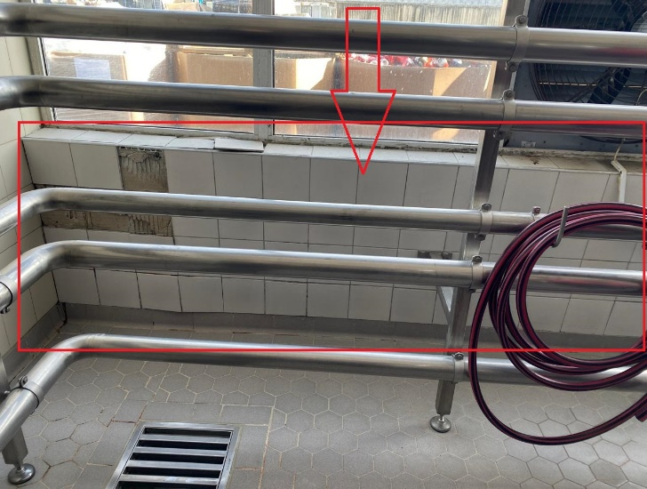 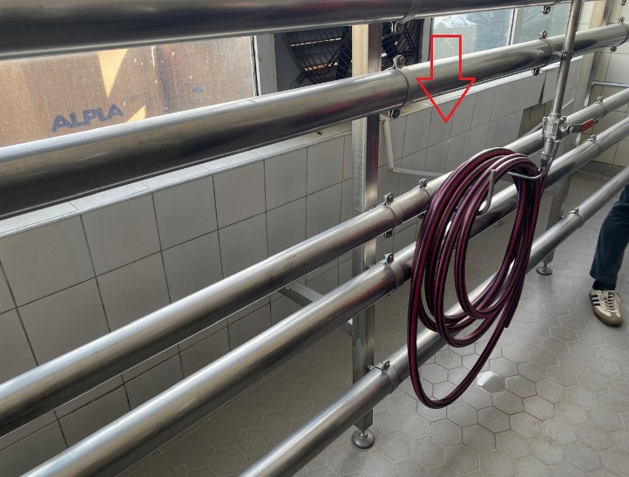 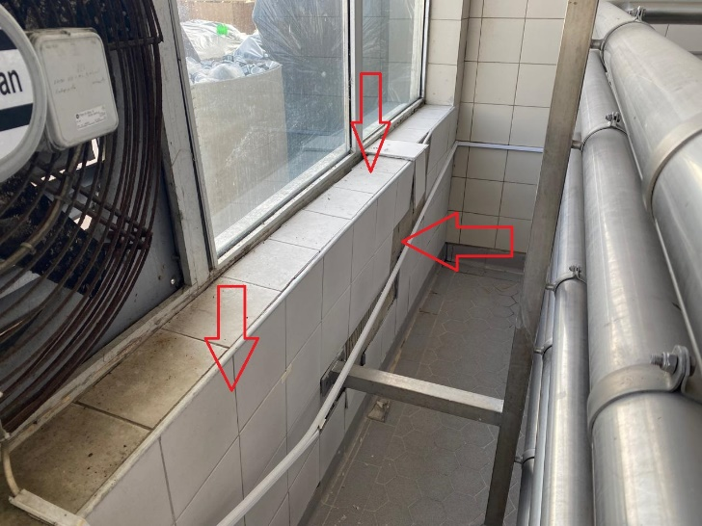 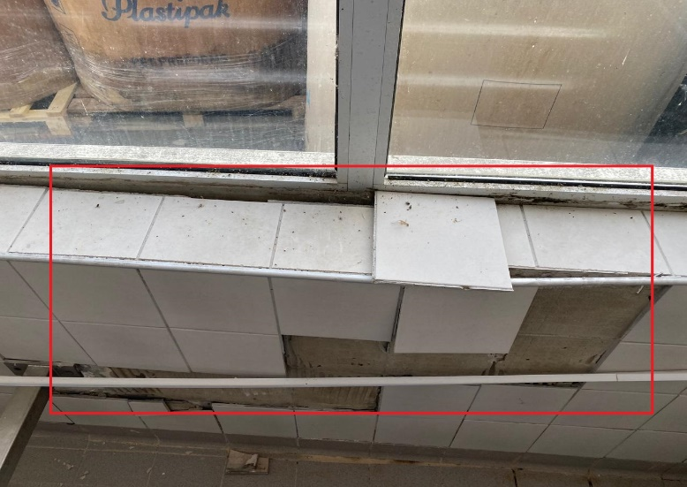 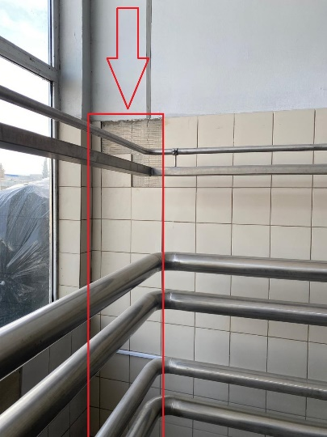 | კედელზე კერამოგრანიტის ფილების დემონტაჟი ნალესთან ერთად ახლის მოწყობა აქსესუარებით. გასათვალისწინებელია დაზიანებული კედლის არმირება-გამაგრება და ლესვა
13 | 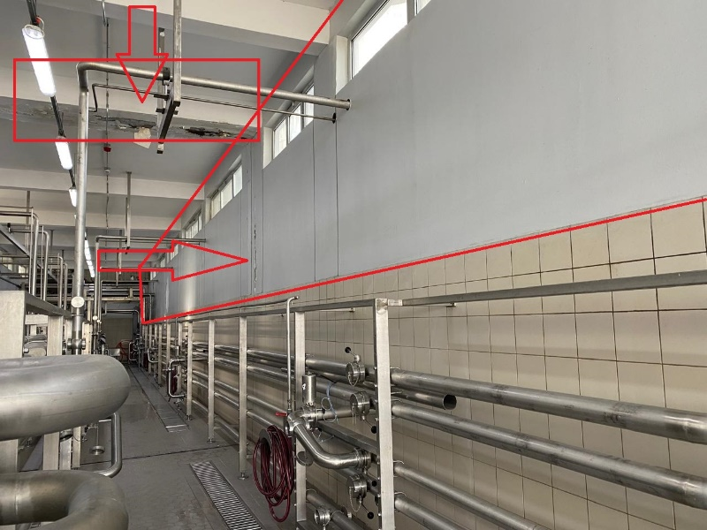 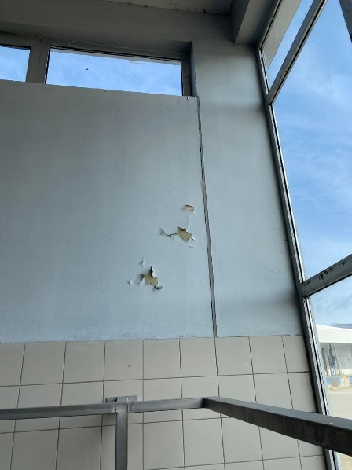 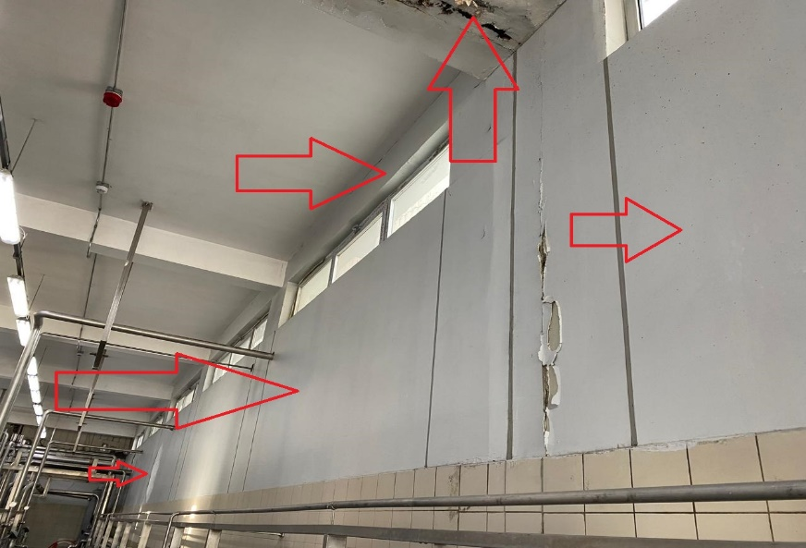 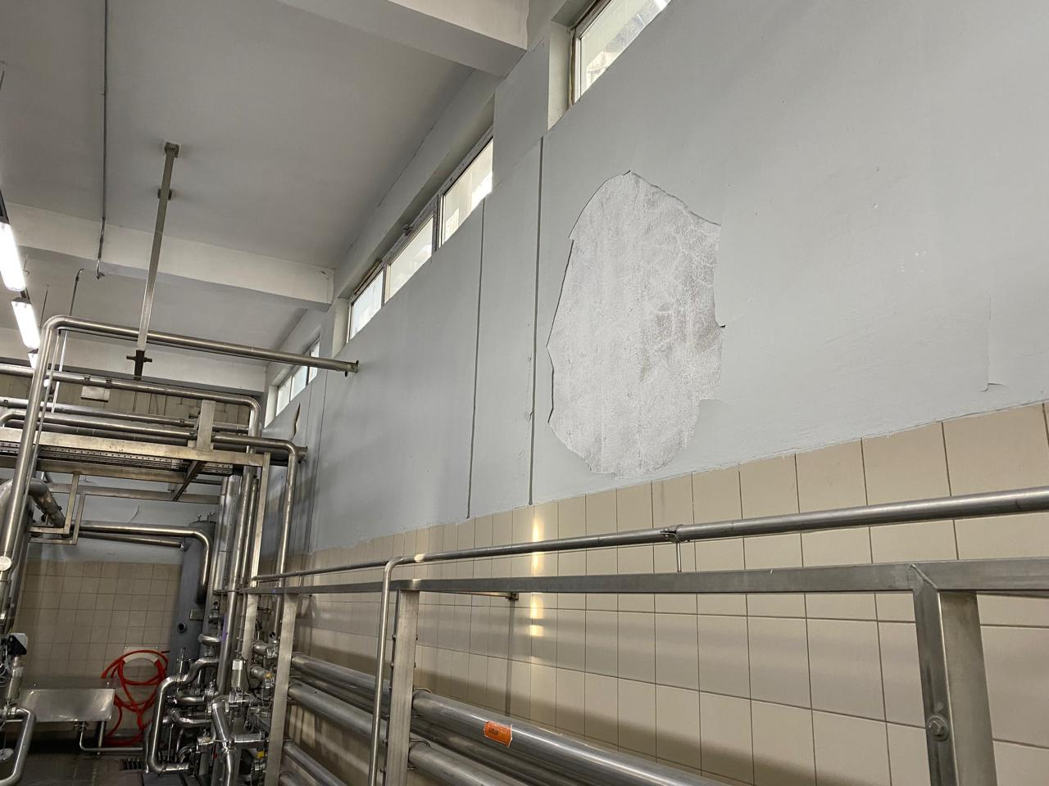 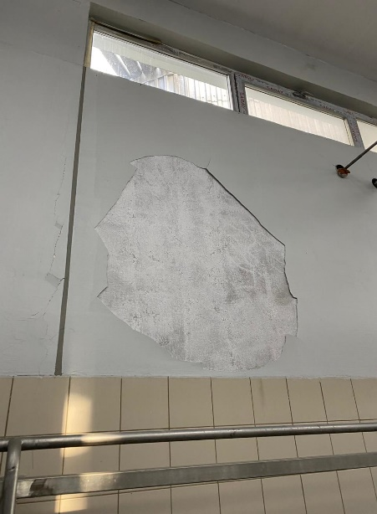 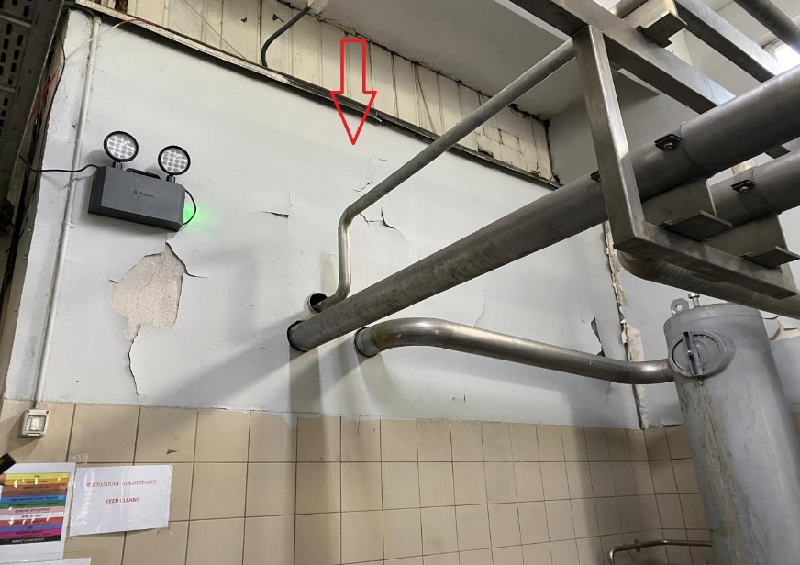 | პანელების მართვის სივრცეში კედელის გასუფთავება არსებული საღებავისგან და დამუშავება ფითხით. ღებვა მაღალხარისხოვანი წყალემულსიური საღებავით, 2 პირი (მონიშნული რიგელის გათვალისწინებით) წარმოსადგენი იქნება საღებავის სერტიფიკატი და ლაბორატორიული შემოწმების აქტი
14 | 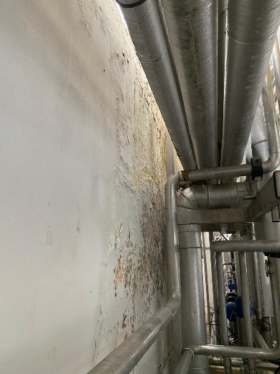 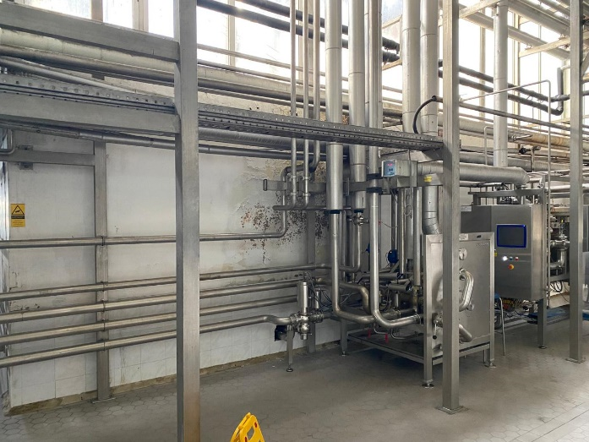 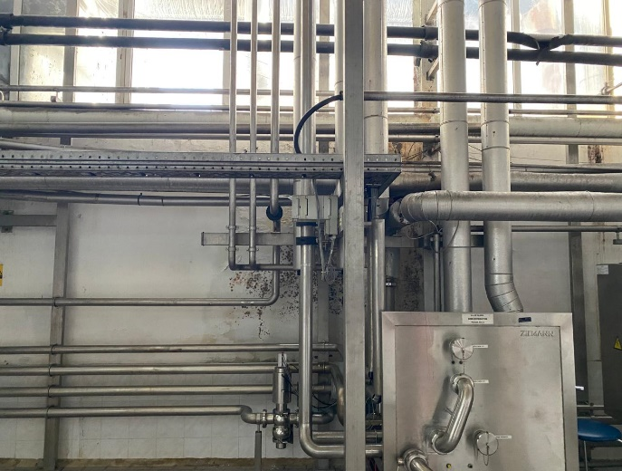 | კედელის გასუფთავება არსებული ნალესისგან, ჰიდროსაიზოლაციო ხსნარით დამუშავება და შელესვა ქვიშა-ცემენტის ხსნარით. შელესილი კედლის დამუშავება ფითხით, დაგრუნტვა-ღებვა მაღალხარისხოვანი წყალემულსიური საღებავით, 2 პირი. წარმოსადგენი იქნება საღებავის სერტიფიკატი და ლაბორატორიული შემოწმების აქტი

